Лист1
 |  |  | 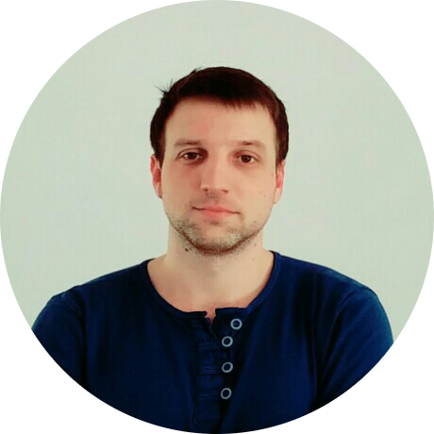 |  |  | ОПЫТ РАБОТЫ

 |  |  |  | ПАО Запорожьеоблэнерго

 |  |  |  | Инженер-программист |  |  |  |  | 24.03.2015

 |  |  |  |  |  |  |  |  | н.в.
 |  |  |  | ● | Разработка и ввод в эксплуатацию системы колл- центра на основе комплекса Cisco BE6000

 |  |  |  | ● | Поддержка телефонии на базе Asterisk и сопутствующего ПО

СЕРГЕЙ КОТЛЯРОВ

 |  |  |  | ● | Поддержка станций пользователей

 |  | РАЗРАБОТЧИК
 |  |  |  | ● | Разработка системы отчетности работы колл- центра в виде Web приложения на языке Java

 |  | О СЕБЕ

 |  |  |  | ПАО ДТЭК Крымэнерго

Постоянно стараюсь узнать что-то новое в интересующих меня сферах. Увлекаюсь компьютерной графикой CAD, CorelDraw и 3ds Max, изредка растр. В данный момент изучаю Java для Web и Android чтобы освоить их в связке. Для создания веб интерфейсов освоил верстку. Некоторое время изучал Unity. Ищу компанию в которой будет возможность развиваться и осваивать новые технологии или же оттачивать имеющиеся.
 |  |  |  | Системный инженер |  |  |  |  | 24.07.2012

 |  |  |  |  |  |  |  |  | 25.07.2014
 |  |  |  | ● | Поддержка сетевой инфраструктуры

 |  |  |  | ● | Построение и проектирование СКС

 |  |  |  | ● | Ремонт ПК и оргтехники

 |  |  |  | ● | Разработка конвертора адресной книги

 |  |  |  | ● | Поддержка станций пользователей

 |  |  |  | ● | Ведение и актуализация базы техники

 |  |  |  | ● | Создание схем зданий и планов этажей

 |  |  |  |  |  | ОБРАЗОВАНИЕ

 |  |  |  | 2015 |  |  | Курсы Web-разработки

 |  | КОНТАКТЫ
 |  |  |  | 2012 |  |  | Национальный горный университет

 |  |  |  | 2007 |  |  | Направление: "Программная инженерия"
 | s.kotljarov@gmail.com

 | sergejkotljarov |  |  | 2007 |  |  | Днепропетровский национальный университет имени Олеся Гончара

 |  |  |  | 2006
 | +38 093 864 21 27

 |  |  |  |  |  |  | Направление: "Программная инженерия"

 | mellivora.13

 | mrcat.adr.com.ua

 |  |  |  |  |  | НАВЫКИ
 | Каменское (Днепродзержинск)

 | Запорожье
 |  |  |  | Java/JSP/JDBC |  |  |  | 3Ds Max

 |  | ИНТЕРЕСЫ |  | MySQL/SQLite |  |  |  | Adobe Photoshop

Рисование |  |  |  | HTML/CSS |  |  |  | Server OS

Компьютерные технологии
 |  |  |  | AutoCAD/qCAD |  |  |  | Android dew

Спорт

 |  |  |  | Corel DRAW / Inkscape |  |  |  | English

Велосипеды

Ремесленничество

